信用交易
融资融券市场交易数据统计(2023-05-17)

标的证券 | 融资融券余额（亿元） | 融资余额（亿元） | 融券余额（亿元） | 融资买入额（亿元） | 融资融券规模变化（亿元） | 融资余额增幅(‰) | 融券余额增幅(%)
统计数据 | 16,167.97 | 15,229.85 | 936.29 | 558.34 | 4.74 | 0.69 | -0.61
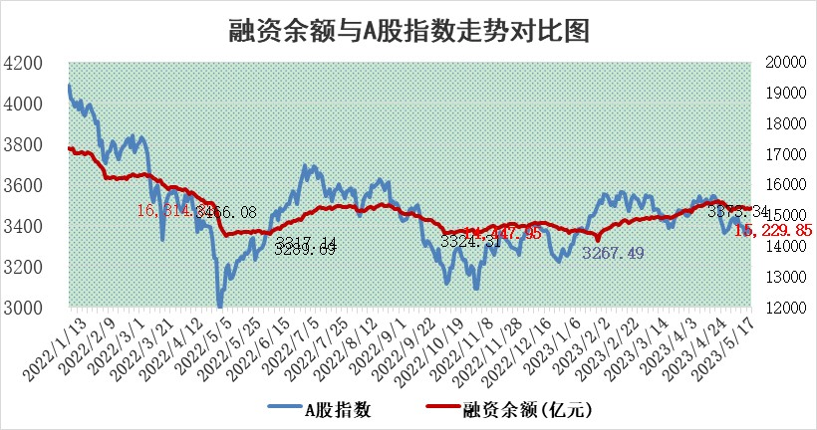

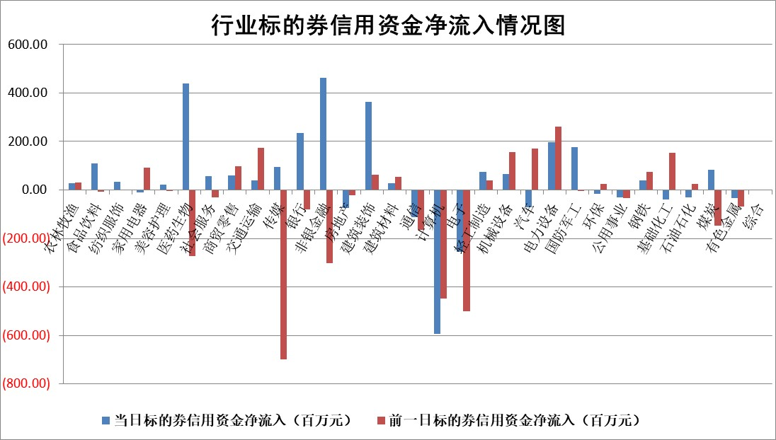

标的基金代码 | 标的基金简称 | 融资余额/市值(%) | 融资余额增幅(%) | 融资买入额/成交金额(%) | （融资余额净增额-融券余额净增额）/市值(‱) | 融券余额降幅(%) | ABS[（融资余额净增额-融券余额净增额）/市值净增额-1](%)
159902 | 华夏中小板ETF | 0.00 | 0.00 | 0.00 | 0.00 | 0.00 | 100.00
159915 | 易方达创业板ETF | 2.28 | 22.12 | 25763.27 | 39.68 | -30.30 | 784.58
159919 | 嘉实沪深300ETF | 4.67 | 0.75 | 2.69 | 5.60 | 25.89 | 110.25
159920 | 华夏恒生ETF | 64.28 | -0.04 | 1.75 | -2.83 | 1.36 | 84.09
159922 | 嘉实中证500ETF | 2.77 | -8.72 | 473.01 | -27.14 | -0.10 | 949.09
159925 | 南方沪深300ETF | 0.03 | 18.16 | 0.06 | 0.45 | 0.00 | 100.79
159928 | 消费ETF | 0.90 | 1.97 | 5.66 | 1.75 | 1.03 | 101.68
159934 | 易方达黄金ETF | 377.99 | -0.23 | 20.37 | -87.48 | 0.00 | 109.22
159939 | 全指信息技术ETF | 0.86 | 31.98 | 323.78 | 20.38 | -1.57 | 76.69
159940 | 全指金融地产ETF | 0.14 | 20.16 | 0.18 | 2.42 | 0.00 | 102.92
159995 | 半导体芯片ETF | 2.42 | -2.21 | 207.12 | -5.40 | 0.20 | 108.28
159997 | 天弘中证电子ETF | 1.88 | 1.14 | 2.34 | 1.83 | -1.07 | 98.27
159998 | 天弘中证计算机主题ETF | 0.52 | 0.16 | 0.05 | -2.28 | -7.13 | 103.61
510050 | 华夏上证50ETF | 10.31 | 1.73 | 146.79 | 20.69 | 19.31 | 75.72
510180 | 华安上证180ETF | 0.49 | -0.38 | 1.94 | -0.18 | 0.82 | 99.70
510880 | 华泰柏瑞红利ETF | 0.29 | 0.95 | 1.50 | 0.77 | 17.91 | 101.75
510900 | 易方达恒生H股ETF | 96.72 | -0.04 | 3.66 | -3.74 | 0.00 | 89.98
511010 | 5年期国债ETF | 0.00 | 0.00 | 0.00 | 0.00 | 0.00 | 100.00
511380 | 可转债及可交换债券ETF | 7.27 | 1.14 | 6.93 | 8.15 | 0.00 | 42.19
512000 | 全指证券ETF | 6.51 | 0.66 | 23.77 | 7.37 | 7.31 | 136.75
512010 | 沪深300医药卫生ETF | 3.75 | 1.52 | 45.85 | 5.64 | 0.19 | 117.47
512070 | 沪深300非银ETF | 1.58 | -1.47 | 50.43 | -1.88 | 5.09 | 99.11
512400 | 南方中证申万有色金属ETF | 1.31 | 6.68 | 0.40 | 11.36 | 7.96 | 110.40
512580 | 广发中证环保产业ETF | 0.93 | -0.85 | 0.10 | -0.80 | 0.00 | 84.02
512660 | 国泰中证军工ETF | 2.58 | -2.46 | 7.50 | -9.05 | -6.99 | 7.43
512800 | 华宝中证银行ETF | 14.18 | -0.36 | 2.58 | 10.56 | 33.91 | 117.21
512980 | 广发中证传媒ETF | 0.91 | -7.84 | 171.95 | -8.38 | -2.72 | 173.52
515030 | 华夏中证新能源汽车ETF | 2.10 | 2.69 | 30.12 | 5.60 | 0.12 | 115.81
515050 | 华夏中证5G通信主题ETF | 1.17 | 0.17 | 6.91 | 0.23 | 0.20 | 99.85
515070 | 华夏中证人工智能ETF | 2.48 | 3.38 | 9.99 | 6.49 | -6.39 | 105.46
标的股票比较指标 |  | 融资余额/流通A股市值(%) | 融资余额增幅(%) | 融资买入额/成交金额(%) | （融资余额净增额-融券余额净增额）/流通A股市值(‱) | 融券余额降幅(%) | ABS[（融资余额净增额-融券余额净增额）/流通A股市值净增额-1](%)
前十名标的个股 |  | 仁东控股 | 智立方 | 辉隆股份 | 智立方 | 力合微 | 东微半导
 |  | 永信至诚 | 赛为智能 | 广日股份 | 凯淳股份 | 太龙药业 | 南凌科技
 |  | 莱茵生物 | 震有科技 | 上海雅仕 | 天力锂能 | 万德斯 | 凯淳股份
 |  | 全柴动力 | 南网能源 | 久日新材 | 联特科技 | 迪威尔 | 游族网络
 |  | 大立科技 | 伟创电气 | 昊华能源 | 鸿博股份 | 万泽股份 | 宇环数控
 |  | 海兰信 | 新余国科 | 包钢股份 | 智洋创新 | 东港股份 | 航锦科技
 |  | 数码视讯 | 山科智能 | 杭萧钢构 | 震有科技 | 安博通 | 伟创电气
 |  | 先惠技术 | 迦南智能 | 三元生物 | 迦南智能 | 江苏吴中 | 天力锂能
 |  | 万得凯 | 智洋创新 | 申通快递 | 赛为智能 | 华兰股份 | 德业股份
 |  | 晨鸣纸业 | 工业富联 | 弘信电子 | 日发精机 | 科美诊断 | 宣泰医药
后十名标的个股 |  | 哈工智能 | 祥明智能 | 金证股份 | 汇成股份 | 皇氏集团 | 奥雅股份
 |  | 正邦科技 | 沪电股份 | 富瀚微 | 博汇科技 | 新特电气 | 长远锂科
 |  | 美好置业 | 毕得医药 | 天沃科技 | 青木股份 | 安妮股份 | 和达科技
 |  | 宋都股份 | 中国移动 | 哈工智能 | 高澜股份 | 开滦股份 | 晶雪节能
 |  | 中天金融 | 山东威达 | 正邦科技 | 江波龙 | 铁科轨道 | 快可电子
 |  | 华铁股份 | 瑞丰新材 | 美好置业 | 奥雅股份 | 新余国科 | 莱伯泰科
 |  | 阳光城 | 博汇科技 | 宋都股份 | 哈铁科技 | 精进电动 | 三六零 | ;
 |  | 紫鑫药业 | 国光电器 | 中天金融 | 果麦文化 | 嘉友国际 | 财富趋势
 |  | 中国中期 | 普瑞眼科 | 华铁股份 | 漫步者 | 哈药股份 | 隆基绿能
 |  | 世茂股份 | 奥雅股份 | 阳光城 | 荣信文化 | 百胜智能 | 果麦文化
说明：1.以上普通交易数据和信用交易数据皆以交易日收盘后数据为基准；2.上述标的证券总数据只计算标的证券市场总数据，不包括从标的证券中调出去标的证券数据，所以与交易所公布的总值略有不同； 3.上述行业采用申万一级行业分类；4.以上标的基金和标的个股中比较的6个指标值中：前5个（从左至右）为正向指标，值越大排名越靠前；第6个为逆向指标，值越小，排名越靠前；5.第6个指标中ABS[]表示求绝对值，其主要用于考量信用资金相对净流入对股价相对净变化的贡献程度；6.数据来源：wind，交易所。

 | 证券代码 | 新增融资余额 | 融资买入额 | 融资买入增幅前10
远大智能 | 002689 | 28175353 | 42268582 | 199%
亚太股份 | 002284 | 21555247 | 34242865 | 82%
赛诺医疗 | 688108 | 72122899 | 101076547 | 78%
湖南发展 | 000722 | 66023557 | 137112987 | 75%
柘中股份 | 002346 | 14584119 | 36845980 | 58%
国城矿业 | 000688 | 24683149 | 48240585 | 54%
兆新股份 | 002256 | 1985058 | 4066269 | 52%
凯美特气 | 002549 | 33806472 | 61340055 | 52%
华昌达 | 300278 | 13474542 | 19303225 | 48%
新华联 | 000620 | 27311937 | 39201759 | 43%

 | 证券代码 | 新增融资余额 | 融资买入额 | 融资买入增幅前10
兔宝宝 | 002043 | 73310337 | 89923983 | 334%
捷昌驱动 | 603583 | 26026415 | 31686727 | 262%
湘财股份 | 600095 | 94196837 | 132280449 | 252%
中谷物流 | 603565 | 49103883 | 60098371 | 234%
中青宝 | 300052 | 24215352 | 31377809 | 98%
顾家家居 | 603816 | 138518545 | 188424210 | 78%
喜临门 | 603008 | 31503289 | 48351944 | 77%
财信发展 | 000838 | 10831830 | 17666790 | 74%
苏州银行 | 002966 | 10578096 | 19143736 | 72%
金诚信 | 603979 | 23858538 | 36098133 | 60%

